Planilha1
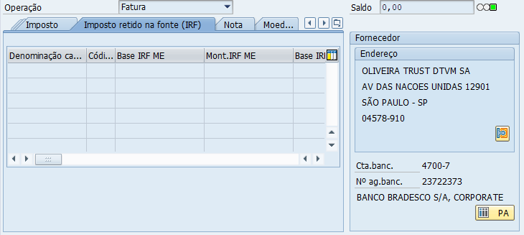
ABA: Dados Básicos 1
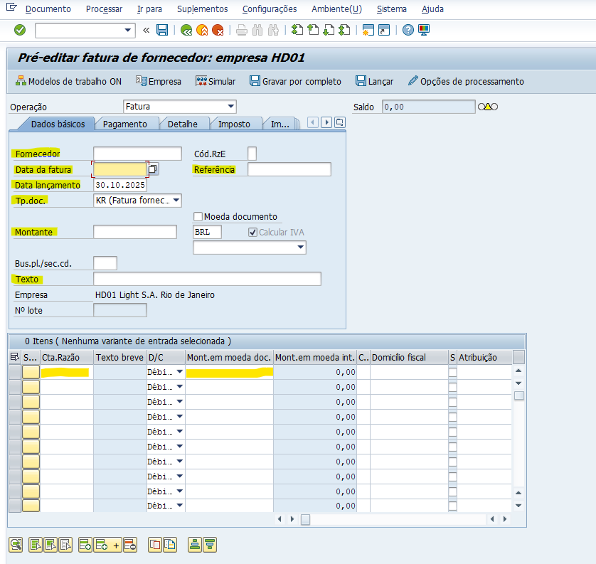

ABA: Dados Básicos 2
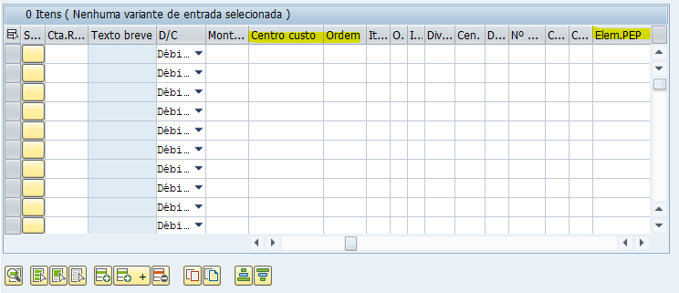

ABA: Imposto retido na fonte (IRF)

